MiningAllFrequentSingleEdge
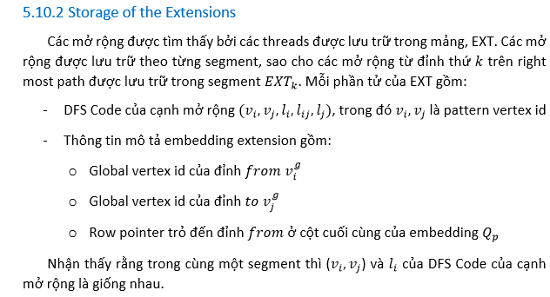

Giải thuật thu thập các mở rộng song song 1 cạnh ban đầu.
- Mỗi một thread sẽ phụ trách một đỉnh. Khuyết điểm: Nếu giá trị bậc của các đỉnh chênh lệch cao thì công việc của các thread có đỉnh bậc cao sẽ xử lý chậm hơn.
- Dựa vào bậc của đỉnh để xác định kích thước của mảng để lưu trữ các cạnh mở rộng. Dễ thấy, mảng có kích thước bằng với d_N.
- Dựa vào cái gì để tính index cho mở rộng trên mảng? ==> Dựa vào giá trị vòng lặp lúc duyệt cạnh của đỉnh. Thứ tự để lưu các cạnh trên mảng thuộc cùng một đỉnh là không quan trọng. Vì chúng đều thuộc cùng đồ thị nên không ảnh hưởng tới việc tính support sau này.
- Chúng ta chỉ xét trong trường hợp đơn đồ thị vô hướng. Do đó, To Label vertex (TL) phải lớn hơn hoặc bằng From Label vertex

 | DFS edge extention (vi,vj,li,lij,lj) | (0,1,A,-,B) | (0,1,A,-,B) | (0,1,B,-,E) | (0,1,B,-,E) | (0,1,B,-,E) | (0,1,B,-,E) | (0,1,A,-,B) | (0,1,A,-,C) | (0,1,B,-,C) | (0,1,B,-,D) | (0,1,C,-,E) | (0,1,B,-,E) | (0,1,B,-,E) | (0,1,A,-,B) | (0,1,A,-,E) | (0,1,A,-,E)
 | (vgi,vgj) | (0,1) | (0,2) | (1,3) | (1,4) | (2,3) | (2,4) | (5,6) | (5,7) | (6,7) | (6,8) | (7,9) | (10,11) | (10,12) | (13,10) | (13,11) | (13,12)
 | Pointer to heading in the last column of Qp | NULL | NULL | NULL | NULL | NULL | NULL | NULL | NULL | NULL | NULL | NULL | NULL | NULL | NULL | NULL | NULL
 | BOUDARY | 0 | 0 | 0 | 0 | 0 | 1 | 0 | 0 | 0 | 0 | 1 | 0 | 0 | 0 | 0 | 0
 | Exclusive Scan Boundary | 0 | 0 | 0 | 0 | 0 | 0 | 1 | 1 | 1 | 1 | 1 | 2 | 2 | 2 | 2 | 2

 | Unique Extraction | (0,1,A,-,B) |  |  | (0,1,B,-,E) |  |  | (0,1,A,-,C) |  |  | (0,1,B,-,C) |  |  | (0,1,B,-,D) |  |  | (0,1,A,-,E)
 | F | 1 | 1 | 1 | 1 | 0 | 1 | 0 | 1 | 0 | 0 | 1 | 0 | 0 | 1 | 0 | 0 | 0 | 1
 | Reduce on F | 1 | 2 | 3 | 1 | 1 | 2 | 0 | 1 | 1 | 0 | 1 | 1 | 0 | 1 | 1 | 0 | 0 | 1
- Đây là một mảng không liên tục, chứa danh sách các cạnh mở rộng. Mở rộng nào hợp lệ thì được ghi nhận là 1 ngược lại là -1.
- Chúng ta cần exclusive scan để thu được các index của các mở rộng hợp lệ và chép các mở rộng ấy sang một mảng khác dựa vào index vừa thu được
- Sau đó tìm Boundary tương ứng với mảng. Trong đó mỗi thread sẽ xét sự chênh lệnh của thread i và i+1 để quyết định xem có bật boundary tại phần tử thứ i hay không.
- Trích ra các mở rộng duy nhất để tính support cho chúng.
- Cuối cùng là tính support và kiểm tra xem nó có phải là minDFS hay không(bước minDFS thì không cần vì đây là những cạnh đầu tiên)
- Xây dựng embeddings cho các cạnh mở rộng dựa vào thông tin vừa thu được

TẠO EMBEDDING CHO DFSCODE PHỔ BIẾN (0,1,A,-,B)
 | CÁC MỞ RỘNG FORWARD EDGE PHỔ BIẾN VỚI MINSUP=2
 | Unique Extraction | (0,1,A,-,B) |  |  | (0,1,B,-,E)
 | F | 1 | 1 | 1 | 1 | 0 | 1
 | Reduce on F | 1 | 2 | 3 | 1 | 1 | 2
 |  | 0 | 1 | 2 | 3 | 4 | 5 | 6 | 7 | 8 | 9 | 10 | 11 | 12 | 13 | 14 | 15
 | DFS edge extention (vi,vj,li,lij,lj) | (0,1,A,-,B) | (0,1,A,-,B) | (0,1,B,-,E) | (0,1,B,-,E) | (0,1,B,-,E) | (0,1,B,-,E) | (0,1,A,-,B) | (0,1,A,-,C) | (0,1,B,-,C) | (0,1,B,-,D) | (0,1,C,-,E) | (0,1,B,-,E) | (0,1,B,-,E) | (0,1,A,-,B) | (0,1,A,-,E) | (0,1,A,-,E)
 | (vgi,vgj) | (0,1) | (0,2) | (1,3) | (1,4) | (2,3) | (2,4) | (5,6) | (5,7) | (6,7) | (6,8) | (7,9) | (10,11) | (10,12) | (13,10) | (13,11) | (13,12)
 | Pointer to heading in the last column of Qp | NULL | NULL | NULL | NULL | NULL | NULL | NULL | NULL | NULL | NULL | NULL | NULL | NULL | NULL | NULL | NULL
 | M | 1 | 1 | 0 | 0 | 0 | 0 | 1 | 0 | 0 | 0 | 1 | 0 | 0 | 1 | 0 | 0
 | S: Exclusive Scan M | 0 | 1 | 2 | 2 | 2 | 2 | 2 | 3 | 3 | 3 | 3 | 4 | 4 | 4 | 5 | 5

 |  | Q1 |  |  | Q2
 | 0 | -1 | 0 |  | S[0]:0 | 1
 | 1 | -1 | 0 |  | S[1]:1 | 2
 | 2 | -1 | 5 |  | S[6]:2 | 6
 | 3 | -1 | 13 |  | S[13]:4 | 10

- Đây là một mảng không liên tục, chứa danh sách các cạnh mở rộng. Mở rộng nào hợp lệ thì được ghi nhận là 1 ngược lại là -1.
- Chúng ta cần exclusive scan để thu được các index của các mở rộng hợp lệ và chép các mở rộng ấy sang một mảng khác dựa vào index vừa thu được
- Sau đó tìm Boundary tương ứng với mảng. Trong đó mỗi thread sẽ xét sự chênh lệnh của thread i và i+1 để quyết định xem có bật boundary tại phần tử thứ i hay không.
- Trích ra các mở rộng duy nhất để tính support cho chúng.
- Cuối cùng là tính support và kiểm tra xem nó có phải là minDFS hay không(bước minDFS thì không cần vì đây là những cạnh đầu tiên)
- Xây dựng embeddings cho các cạnh mở rộng dựa vào thông tin vừa thu được

NaiveScan
thid | 0 | 1 | 2 | 3 | 4 | 5 | 6 | 7
g_idata[thid-1] | 1 | 1 | 0 | 0 | 1 | 1 | 0 | 1
pout=0 | 0 | 1 | 2 | 2 | 2 | 3 | 4 | 4
pin=1
temp[pout*n+thrid] | 0 | 1 | 1 | 0 | 0 | 1 | 1 | 0
pout*n+thrid | 0 | 1 | 2 | 3 | 4 | 5 | 6 | 7 | temp[] | in |  | out
 |  |  |  |  |  |  |  |  | 0 | 0 | 8 | 0
Offset =1 |  |  |  |  |  |  |  |  | 1 | 1 | 9 | 1
pout=1-pout | 1 |  |  |  |  |  |  |  | 2 | 1 | 10 | 2
pin=1-pout | 0 |  |  |  |  |  |  |  | 3 | 0 | 11 | 1
pin*n+thrid-offset | 0 | 0 | 1 | 2 | 3 | 4 | 5 | 6 | 4 | 0 | 12 | 0
pout*n+thid | 8 | 9 | 10 | 11 | 12 | 13 | 14 | 15 | 5 | 1 | 13 | 1
pin*n+thid | 0 | 1 | 2 | 3 | 4 | 5 | 6 | 7 | 6 | 1 | 14 | 2
temp[pout*n+thid] | 0 | 1 | 2 | 1 | 0 | 1 | 2 | 1 | 7 | 0 | 15 | 1
Offset=1*2=2
pout=1-pout | 0 |  |  |  |  |  |  |  | temp[] | out |  | in
pin=1-pout | 1 |  |  |  |  |  |  |  | 0 | 0 | 8 | 0
pin*n+thrid-offset |  |  | 8 | 9 | 10 | 11 | 12 | 13 | 1 | 1 | 9 | 1
pout*n+thid | 0 | 1 | 2 | 3 | 4 | 5 | 6 | 7 | 2 | 2 | 10 | 2
pin*n+thid | 8 | 9 | 10 | 11 | 12 | 13 | 14 | 15 | 3 | 2 | 11 | 1
temp[pout*n+thid] | 0 | 1 | 2 | 2 | 2 | 2 | 2 | 2 | 4 | 2 | 12 | 0
Offset=2*2=4 |  |  |  |  |  |  |  |  | 5 | 2 | 13 | 1
pout=1-pout | 1 |  |  |  | 0 | 1 | 2 | 3 | 6 | 2 | 14 | 2
pin=1-pout | 0 |  |  |  |  |  |  |  | 7 | 2 | 15 | 1
pin*n+thrid-offset |  |  |  |  | 8 | 9 | 10 | 11
pout*n+thid | 8 | 9 | 10 | 11 | 12 | 13 | 14 | 15 | temp[] | in |  | out
pin*n+thid | 0 | 1 | 2 | 3 | 4 | 5 | 6 | 7 | 0 | 0 | 8 | 0
temp[pout*n+thid] | 0 | 1 | 2 | 2 | 2 | 3 | 4 | 4 | 1 | 1 | 9 | 1
 |  |  |  |  |  |  |  |  | 2 | 2 | 10 | 2
 |  |  |  |  |  |  |  |  | 3 | 2 | 11 | 2
 |  |  |  |  |  |  |  |  | 4 | 2 | 12 | 2
 |  |  |  |  |  |  |  |  | 5 | 2 | 13 | 3
__global__ void scan(float *g_odata, float *g_idata, int n)
extern __shared__ float temp[]; // allocated on invocation
int thid = threadIdx.x;
int1 pout = 0, pin = 1;
// Load input into shared memory.
// This is exclusive scan, so shift right by one
// and set first element to 0
temp[pout*n + thid] = (thid > 0) ? g_idata[thid-1] : 0;
__syncthreads();
for (int offset = 1; offset < n; offset *= 2)
{
pout = 1 - pout; // swap double buffer indices
pin = 1 - pout;
if (thid >= offset)
temp[pout*n+thid] += temp[pin*n+thid - offset];
else
temp[pout*n+thid] = temp[pin*n+thid];
__syncthreads();
}
g_odata[thid] = temp[pout*n+thid1]; // write output
 |  |  |  |  |  |  |  |  | 6 | 2 | 14 | 4
 |  |  |  |  |  |  |  |  | 7 | 2 | 15 | 4

GlobalMemoryRead

 | Trong 1 SM:
 |  | Dữ liệu được truyền thông qua một trong 3 loại bộ nhớ caches
 |  |  | L1/L2 caches: mặc định
 |  |  | Constant caches
 |  |  | Read-Only caches
 |  | Dữ liệu được lưu trữ trong caches L1 còn phụ thuộc vào 2 yếu tố
 |  |  | Device compute capability
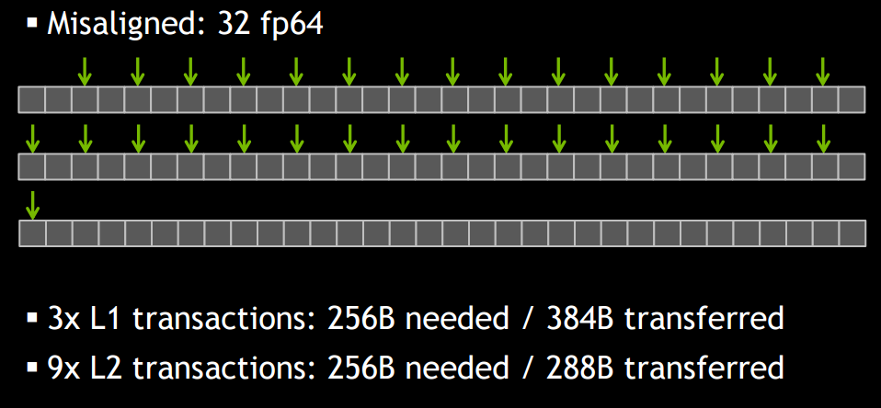
 |  |  | compiler options
1 |  | Đối với Fermi và Kepler 40 về sau thì L1 cache có thể được enable/disable bởi compiler flag
1048576 |  | Mặc định cache L1 đã được enable trên Fermi. Còn Kepler 40 trở về sau thì bị disable
32768 |  | Disable L1 cache thì dữ liệu từ global memory sẽ được chuyển trực tiếp đên L2 cache
512 |  | Mỗi lần lấy dữ liệu (memory transaction), chúng ta có thể lấy 1, 2 hoặc 4 segments (32bytes/1 Segment)
16777216 |  | Nếu enable L1 cache thì bắt buộc mỗi transaction phải lấy 128 Bytes và phải được aligned
 |  | Trên Kepler K10, K20 và K20xGPUs thì L1 được dành riêng cho hoạt động register spills to local memory

0 | 32 | 64 | 96 | 128 | 160 | 192 | 224 | 256 | 288 | 320 | 352 | 384
0 | 32 | 64 | 96 | 0 | 32 | 64 | 96 | 0 | 32 | 64 | 96 | 0

 | Cached Load (enabled L1 cache)
 |  | Có thể phân thành 2 loại: aligned/unaligned và coalesced/uncoalesced
 |  | Luôn cần cache line 128 Bytes cho mỗi memory transaction
 | Uncached Load(unable L1 cache and not cache lines 128 bytes)
 |  | Chúng ta có thể lấy 1, 2 hoặc 4 segments (32bytes/1 Segment)
 |  | Utilization of memory tốt hơn khi các Thread unAligned và Uncoalesced
 |  | Disable L1 cache: -Xptxas -dlcm=cg

ExtractUniqueExtension
 | d_Extension
idx | 0 | 1 | 2 | 3 | 4 | 5 | 6 | 7 | 8 | 9 | 10 | 11 | 12 | 13 | 14 | 15 | 16 | 17 | 18 | 19 | 20 | 21 | 22 | 23 | 24 | 25 | 26 | 27 | 28 | 29 | 30 | 31
vgi | 0 | 0 | 1 | 1 | 1 | 2 | 2 | 2 | 3 | 3 | 4 | 4 | 5 | 5 | 6 | 6 | 6 | 7 | 7 | 7 | 8 | 9 | 10 | 10 | 10 | 11 | 11 | 12 | 12 | 13 | 13 | 13
vgj | 1 | 2 | 0 | 3 | 4 | 0 | 3 | 4 | 1 | 2 | 1 | 2 | 6 | 7 | 5 | 7 | 8 | 5 | 6 | 9 | 6 | 7 | 11 | 12 | 13 | 10 | 13 | 10 | 13 | 10 | 11 | 12
li | A | A | B | B | B | B | B | B | E | E | E | E | A | A | B | B | B | C | C | C | D | E | B | B | B | E | E | E | E | A | A | A
lj | B | B | A | E | E | A | E | E | B | B | B | B | B | C | A | C | D | A | B | E | B | C | E | E | A | B | A | B | A | B | E | E | SumV
V | 1 | 1 | 0 | 1 | 1 | 0 | 1 | 1 | 0 | 0 | 0 | 0 | 1 | 1 | 0 | 1 | 1 | 0 | 0 | 1 | 0 | 0 | 1 | 1 | 0 | 0 | 0 | 0 | 0 | 1 | 1 | 1 | 16
scan V: index | 0 | 1 | 2 | 2 | 3 | 4 | 4 | 5 | 6 | 6 | 6 | 6 | 6 | 7 | 8 | 8 | 9 | 10 | 10 | 10 | 11 | 11 | 11 | 12 | 13 | 13 | 13 | 13 | 13 | 13 | 14 | 15
index | 0 | 1 | 2 | 3 | 4 | 5 | 6 | 7 | 8 | 9 | 10 | 11 | 12 | 13 | 14 | 15
d_ValidExtension | Extract the valid extensions
vgi | 0 | 0 | 1 | 1 | 2 | 2 | 5 | 5 | 6 | 6 | 7 | 10 | 10 | 13 | 13 | 13
vgj | 1 | 2 | 3 | 4 | 3 | 4 | 6 | 7 | 7 | 8 | 9 | 11 | 12 | 10 | 11 | 12
li | A | A | B | B | B | B | A | A | B | B | C | B | B | A | A | A
lj | B | B | E | E | E | E | B | C | C | D | E | E | E | B | E | E
V | 1 | 1 | 1 | 1 | 1 | 1 | 1 | 1 | 1 | 1 | 1 | 1 | 1 | 1 | 1 | 1
d_UniqueExtension | Extract the unique extensions
 | Lv: set of all vertex |  |  |  | 5 |  | #NAME? |  | Số lượng mở rộng hợp lệ của một đỉnh: Le*Lv. Còn của mọi đỉnh là: Le*Lv*Lv
 | Le: set of all edge |  |  |  | 1
idx | 0 | 1 | 2 | 3 | 4 | 5 | 6 | 7 | 8 | 9 | 10 | 11 | 12 | 13 | 14 | 15 | 16 | 17 | 18 | 19 | 20 | 21 | 22 | 23 | 24
 | A | A | A | A | A | B | B | B | B | B | C | C | C | C | C | D | D | D | D | D | E | E | E | E | E
 | A | B | C | D | E | A | B | C | D | E | A | B | C | D | E | A | B | C | D | E | A | B | C | D | E
li | 0 | 0 | 0 | 0 | 0 | 1 | 1 | 1 | 1 | 1 | 2 | 2 | 2 | 2 | 2 | 3 | 3 | 3 | 3 | 3 | 4 | 4 | 4 | 4 | 4
lj | 0 | 1 | 2 | 3 | 4 | 0 | 1 | 2 | 3 | 4 | 0 | 1 | 2 | 3 | 4 | 0 | 1 | 2 | 3 | 4 | 0 | 1 | 2 | 3 | 4
lij | 0 | 0 | 0 | 0 | 0 | 0 | 0 | 0 | 0 | 0 | 0 | 0 | 0 | 0 | 0 | 0 | 0 | 0 | 0 | 0 | 0 | 0 | 0 | 0 | 0
cal idx | 0 | 1 | 2 | 3 | 4 | 5 | 6 | 7 | 8 | 9 | 10 | 11 | 12 | 13 | 14 | 15 | 16 | 17 | 18 | 19 | 20 | 21 | 22 | 23 | 24 | SUM Vvalue
Vvalue | 0 | 1 | 1 | 0 | 1 | 0 | 0 | 1 | 1 | 1 | 0 | 0 | 0 | 0 | 1 | 0 | 0 | 0 | 0 | 0 | 0 | 0 | 0 | 0 | 0 | 7 | <--:d_allPossibleExtension
Scan Vvalue | 0 | 0 | 1 | 2 | 2 | 3 | 3 | 3 | 4 | 5 | 6 | 6 | 6 | 6 | 6 | 7 | 7 | 7 | 7 | 7 | 7 | 7 | 7 | 7 | 7 |  | <--:d_allPossibleExtensionScanResult
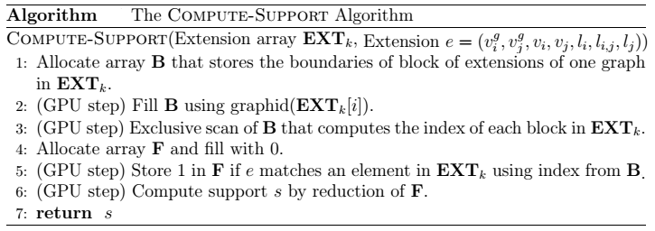
idx | 0 | 1 | 2 | 3 | 4 | 5 | 6
aForward | A | A | A | B | B | B | C
 | B | C | E | C | D | E | E
li | 0 | 0 | 0 | 1 | 1 | 1 | 2 |  | <--:d_UniqueExtension
lj | 1 | 2 | 4 | 2 | 3 | 4 | 4
lij | 0 | 0 | 0 | 0 | 0 | 0 | 0
Vvalue | 1 | 1 | 1 | 1 | 1 | 1 | 1
 | THE BELOW EXAMPLE FOR LE=2
 | Lv: set of all vertex |  |  |  | 5
 | Le: set of all edge |  |  |  | 2

 | idx | 0 | 1 | 2 | 3 | 4 | 5 | 6 | 7 | 8 | 9 | 10 | 11 | 12 | 13 | 14 | 15 | 16 | 17 | 18 | 19 | 20 | 21 | 22 | 23 | 24
 |  | A | A | A | A | A | A | A | A | A | A | B | B | B | B | B | B | B | B | B | B | C | C | C | C | C | C | C | C | C | C | D | D | D | D | D | D | D | D | D | D | E | E | E | E | E | E | E | E | E | E
 |  | A | B | C | D | E | A | B | C | D | E | A | B | C | D | E | A | B | C | D | E | A | B | C | D | E | A | B | C | D | E | A | B | C | D | E | A | B | C | D | E | A | B | C | D | E | A | B | C | D | E
 | li | 0 | 0 | 0 | 0 | 0 | 0 | 0 | 0 | 0 | 0 | 1 | 1 | 1 | 1 | 1 | 1 | 1 | 1 | 1 | 1 | 2 | 2 | 2 | 2 | 2 | 2 | 2 | 2 | 2 | 2 | 3 | 3 | 3 | 3 | 3 | 3 | 3 | 3 | 3 | 3 | 4 | 4 | 4 | 4 | 4 | 4 | 4 | 4 | 4 | 4
 | lj | 0 | 1 | 2 | 3 | 4 | 0 | 1 | 2 | 3 | 4 | 0 | 1 | 2 | 3 | 4 | 0 | 1 | 2 | 3 | 4 | 0 | 1 | 2 | 3 | 4 | 0 | 1 | 2 | 3 | 4 | 0 | 1 | 2 | 3 | 4 | 0 | 1 | 2 | 3 | 4 | 0 | 1 | 2 | 3 | 4 | 0 | 1 | 2 | 3 | 4
 | lij | 0 | 0 | 0 | 0 | 0 | 1 | 1 | 1 | 1 | 1 | 0 | 0 | 0 | 0 | 0 | 1 | 1 | 1 | 1 | 1 | 0 | 0 | 0 | 0 | 0 | 1 | 1 | 1 | 1 | 1 | 0 | 0 | 0 | 0 | 0 | 1 | 1 | 1 | 1 | 1 | 0 | 0 | 0 | 0 | 0 | 1 | 1 | 1 | 1 | 1
 | cal idx | 0 | 1 | 2 | 3 | 4 | 5 | 6 | 7 | 8 | 9 | 10 | 11 | 12 | 13 | 14 | 15 | 16 | 17 | 18 | 19 | 20 | 21 | 22 | 23 | 24 | 25 | 26 | 27 | 28 | 29 | 30 | 31 | 32 | 33 | 34 | 35 | 36 | 37 | 38 | 39 | 40 | 41 | 42 | 43 | 44 | 45 | 46 | 47 | 48 | 49

 | li | 0 | 0 | 0 | 0 | 0 | 0 | 0 | 0 | 0 | 0 | 1 | 1 | 1 | 1 | 1 | 1 | 1 | 1 | 1 | 1 | 2 | 2 | 2 | 2 | 2 | 2 | 2 | 2 | 2 | 2 | 3 | 3 | 3 | 3 | 3 | 3 | 3 | 3 | 3 | 3 | 4 | 4 | 4 | 4 | 4 | 4 | 4 | 4 | 4 | 4
 | lij*Lv+Lj | 0 | 1 | 2 | 3 | 4 | 5 | 6 | 7 | 8 | 9 | 0 | 1 | 2 | 3 | 4 | 5 | 6 | 7 | 8 | 9 | 0 | 1 | 2 | 3 | 4 | 5 | 6 | 7 | 8 | 9 | 0 | 1 | 2 | 3 | 4 | 5 | 6 | 7 | 8 | 9 | 0 | 1 | 2 | 3 | 4 | 5 | 6 | 7 | 8 | 9
=(Lij*Lv+Lj)/Lv |  | 0 | 0.2 | 0.4 | 0.6 | 0.8 | 1 | 1.2 | 1.4 | 1.6 | 1.8 | 0 | 0.2 | 0.4 | 0.6 | 0.8 | 1 | 1.2 | 1.4 | 1.6 | 1.8 | 0 | 0.2 | 0.4 | 0.6 | 0.8 | 1 | 1.2 | 1.4 | 1.6 | 1.8 | 0 | 0.2 | 0.4 | 0.6 | 0.8 | 1 | 1.2 | 1.4 | 1.6 | 1.8 | 0 | 0.2 | 0.4 | 0.6 | 0.8 | 1 | 1.2 | 1.4 | 1.6 | 1.8
 | Lij | 0 | 0 | 0 | 0 | 0 | 1 | 1 | 1 | 1 | 1 | 0 | 0 | 0 | 0 | 0 | 1 | 1 | 1 | 1 | 1 | 0 | 0 | 0 | 0 | 0 | 1 | 1 | 1 | 1 | 1 | 0 | 0 | 0 | 0 | 0 | 1 | 1 | 1 | 1 | 1 | 0 | 0 | 0 | 0 | 0 | 1 | 1 | 1 | 1 | 1
 | Lj | 0 | 1 | 2 | 3 | 4 | 0 | 1 | 2 | 3 | 4 | 0 | 1 | 2 | 3 | 4 | 0 | 1 | 2 | 3 | 4 | 0 | 1 | 2 | 3 | 4 | 0 | 1 | 2 | 3 | 4 | 0 | 1 | 2 | 3 | 4 | 0 | 1 | 2 | 3 | 4 | 0 | 1 | 2 | 3 | 4 | 0 | 1 | 2 | 3 | 4
 | Dựa vào đâu để biết DFS Code của edge extension?
Chỉ xét 1 tập đỉnh: | lij | 0 | 0 | 0 | 0 | 0 | 1 | 1 | 1 | 1 | 1
 | lj | 0 | 1 | 2 | 3 | 4 | 0 | 1 | 2 | 3 | 4

ComputeSupport
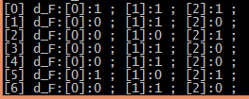
index | 0 | 1 | 2 | 3 | 4 | 5 | 6 | 7 | 8 | 9 | 10 | 11 | 12 | 13 | 14 | 15
d_ValidExtension | Extract the valid extensions
vgi | 0 | 0 | 1 | 1 | 2 | 2 | 5 | 5 | 6 | 6 | 7 | 10 | 10 | 13 | 13 | 13
vgj | 1 | 2 | 3 | 4 | 3 | 4 | 6 | 7 | 7 | 8 | 9 | 11 | 12 | 10 | 11 | 12
li | A | A | B | B | B | B | A | A | B | B | C | B | B | A | A | A
lj | B | B | E | E | E | E | B | C | C | D | E | E | E | B | E | E
Array d_B | 0 | 0 | 0 | 0 | 0 | 1 | 0 | 0 | 0 | 0 | 1 | 0 | 0 | 0 | 0 | 0
ScanB | 0 | 0 | 0 | 0 | 0 | 0 | 1 | 1 | 1 | 1 | 1 | 2 | 2 | 2 | 2 | 2
F index | 0 | 1 | 2
Array d_F | 1 | 1 | 1 | <<===|Ví dụ tính Support cho cạnh AB
Reduce F | 3
idx | 0 | 1 | 2 | 3 | 4 | 5 | 6
aForward | A | A | A | B | B | B | C
 | B | C | E | C | D | E | E
li | 0 | 0 | 0 | 1 | 1 | 1 | 2 |  | <--:d_UniqueExtension
lj | 1 | 2 | 4 | 2 | 3 | 4 | 4
lij | 0 | 0 | 0 | 0 | 0 | 0 | 0
Tương ứng với mỗi mở rộng duy nhất trong d_UniqueExtension, chúng ta tạo ra số lượng thread i bằng số với số lượng phần tử của mảng d_ValidExtension, nếu Li và Lj trong d_ValidExtension bằng với Li và Lj của mở rộng đang xét thì sẽ gán giá trị là 1 tại vị trí F[ScanB[i]]. Cuối cùng chúng ta thực hiện reduction trên mảng F để có được kết quả độ hỗ trợ cho mở rộng.

is_min_dfs_code
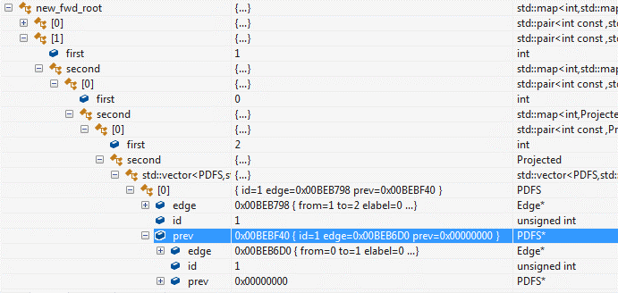
Kiểm tra xem DFS_code s có phải là min hay không được thực hiện tuần tự trên CPU gồm 4 giai đoạn sau.
Trong đó giai đoạn 1,2 và 3 được gọi là pre-pruning còn giai đoạn 4 được gọi là pos-pruning.
+ Pre-pruning là giai đoạn cắt tỉa khi mở rộng DFS_Code.
+ Pos-pruning là giai đoạn kiểm tra xem DFS_CODE có phải là min(DFS_CODE).
Pre-pruning
1. Nếu cạnh đầu tiên của minimum DFS code của s là e0 thì con của s không chứa bất kỳ cạnh nào nhỏ hơn e0.
2. Bất kỳ một backward edge nào của s, giả sử (vi,vj), (i>j), thì backward edge không được nhỏ hơn bất kỳ cạnh nào gắn với đỉnh vj trong s.
3. Tất cả các cạnh phải được phát triển từ các đỉnh thuộc right most path của s.
Pos-pruning
4. Post-pruning sẽ được áp dụng cho những node chưa được pruning còn lại.
Một cách ngây thơ để tìm min(DFS_CODE) của s là phát sinh ra tất cả các dfscode của nó đó và so sánh để chọn ra cái nhỏ nhất. Thủ tục phát sinh này gần như là liệt kê tất cả các tự đẳng của s. Một cách khôn ngoan hơn là áp dụng ưu điểm của định nghĩa 5 và định nghĩa 6, đó là bất cứ khi nào một phần của DFS Code được phát sinh, nó sẽ được so sánh với s để xác định xem s có phải là min hay không.
Giải thuật chi tiết ở từng giai đoạn:
Đầu tiên, chúng ta đã có các mở rộng 1 cạnh và các embedding của chúng. Chúng ta cần kiểm tra xem cạnh đó có thoả minsup hay không? Nếu thoả minsup thì chúng ta xét tiếp xem chúng có thoả min(DFS_CODE) hay không? Nếu thoả thì chúng ta tiếp tục phát triển DFS_CODE áp dụng các giai đoạn của pre-pruning.
Khi phát triển cạnh cho DFS_CODE thì chúng ta luôn tìm các mở rộng backward edge trước rồi mới đến forward edge. Ở đây chúng ta chỉ xét đơn đồ thị vô hướng nên các mở rộng backward edge là các mở rộng xuất phát từ đỉnh cuối cùng của DFS_CODE đến các đỉnh còn lại trên right most path của DFS_CODE theo trình tự từ trên xuống dưới. Còn các mở rộng forward edge theo trình tự từ dưới lên trên.
pre-pruning algorithms
Để phát triển cạnh cho DFS_Code. Trước tiên chúng ta cần biết các thông tin:
- DFS_CODE có nhãn đỉnh from của cạnh đầu tiên là gì? (minLabel) và nhãn đỉnh to của cạnh cuối cùng của DFS_CODE là gì? (maxtoc)
1. Chúng ta duyệt qua tất cả các embeddings của DFS_CODE và tìm các mở rộng cho DFS_CODE
1.1. Trước tiên là giải thuật tìm các mở rộng backward edge. (get_backward function)
- Từ đỉnh cuối cùng, chúng ta duyệt qua tất cả các cạnh thuộc right most path theo thứ tự từ trên xuống.
Tương ứng với mỗi cạnh thuộc right most path thì chúng ta duyệt qua tất cả các cạnh mở rộng từ đỉnh cuối cùng của DFS_CODE và chọn ra những cạnh thoả sự kết hợp của các điều kiện như sau:
Nếu DFS_CODE có đỉnh phải cùng kề với đỉnh đầu tiên của DFS_Code (e1=e2) thì chúng ta return 0, tức là không có backward edge nào
Nếu thoả ( Đk1 && [ĐK2 || ĐK3]) thì cạnh đó là backward edge
Trong đó:
- ĐK1: id của đỉnh to của cạnh cuối cùng bằng với id của đỉnh from thuộc cạnh right most path đang xét
- ĐK2: Nhãn cạnh của mở rộng lớn hơn nhãn cạnh của đỉnh from của cạnh thuộc right most path
- ĐK3: Gồm 3.1 và 3.2
o ĐK3.1: Nhãn cạnh của mở rộng bằng với nhãn cạnh của right most path
o ĐK3.2: Nhãn đỉnh to của cạnh cuối cùng (đỉnh from của cạnh mở rộng) của DFS_CODE lớn hơn hoặc bằng nhãn đỉnh to của right most path.
Sau khi tìm được các backward edge thì chúng ta xây dựng new_bck_root để lưu trữ các mở rộng backward edge hợp lệ và các embeddings của chúng.
1.2 Tìm tất cả các forward edge
1.2.1 Tìm tất cả các mở rộng forward edge từ đỉnh phải cùng của DFS_CODE (get_forward_pure function)
- Chỉ lấy những mở rộng mà có nhãn đỉnh "to" lớn hơn hoặc bằng nhãn đỉnh minlabel (minlabel là nhãn đỉnh from của cạnh đầu tiên trong DFS_CODE) và đỉnh to của cạnh mở rộng chưa thuộc DFS_CODE.
1.2.2 Tìm tất cả các mở rộng forward edge từ các đỉnh còn lại thuộc right most path (get_forward_rmpath function)
- Loại bỏ mở rộng khi:
o id đỉnh to của mở rộng bằng với id đỉnh to của cạnh right most path, vì lúc này cạnh mở rộng trùng với right most path.
o hoặc nhãn đỉnh to của mở rộng nhỏ hơn nhãn đỉnh minlabel
o hoặc id của đỉnh to của mở rộng đã thuộc DFS_CODE rồi.
- Chỉ lấy các mở rộng khi:
o Nhãn cạnh của right most path nhỏ hơn nhãn cạnh mở rộng
o hoặc nhãn cạnh của right most path bằng với nhãn cạnh mở rộng và nhãn đỉnh to của righ most path nhỏ hơn hoặc bằng nhãn đỉnh to của mở rộng.
Sau đó xây dựng ánh xạ new_fwd_root để lưu trữ tất cả các mở rộng forward và các embeddings của nó.
Pos-pruning algorithms
Ở đây chúng ta bàn luận cách kiểm tra xem một DFS_CODE có phải là min hay không ký hiệu là min(DFS_CODE)?
Bước 1: Chuyển DFS_CODE sang đồ thị gọi là GRAPH_IS_MIN
Bước 2: Tìm tất cả các forward edge ở tất cả các đỉnh của đồ thị GRAPH_IS_MIN và đưa chúng vào ánh xạ root
Bước 3: Lấy cạnh đầu tiên trong root để đưa vào DFS_CODE_MIN
Bước 4: Từ đây chúng ta tìm các backward và forward edge, luôn lấy cạnh nhỏ nhất để đưa vào DFS_CODE_MIN và so sánh cạnh đó với cạnh trong DFS_CODE xem có giống nhau hay không? Nếu giống nhau thì chúng ta cứ tiếp tục lặp lại bước 4 cho đến khi nào so sánh hết tất cả các cạnh của DFS_CODE và trả về true, ngược lại nếu có một cạnh khác thì trả về false.
 |  |  |  |  |  |  |  |  |  |  |  |  |  |  |  | Vector<Edge*> EdgeList

 |  |  |  |  |  |  |  |  |  |  |  |  |  |  |  | Edge
 |  |  |  |  |  |  |  |  |  |  |  |  |  |  |  | from | to | edgelabel | id

 | Projected: là danh sách các cạnh giống nhau ở các đồ thị khác nhau
 | DFS_CODE: là một vector<DFS>, ngoài ra nó còn có thuộc tính rmpath để lưu trữ thông tin right most path của DFS_CODE
 | DFS: gồm có các thuộc tính: elabel, from, from label, to, tolabel . DFS là một chuỗi biểu diên một cạnh trong đồ thị.
 | STT | elabel | from | from label | to | to label | RMPath: vector<int> |  | Projected: vector<PDFS> |  |  |  | PDFS | alias: e |  | History: vector<Edge*>
 | 1 | 0 | 0 | A | 1 | B | 0 |  | Push(int id, Edge *edge,PDFS *Prev) |  |  |  | graph_id | Edge *edge | PDFS *Prev | vector<int> edge | vector<int> vertex
 |  |  |  |  |  |  |  |  |  |  |  |  | 0 | (0,1,A,0,B) | NULL

Mở rộng Forward Edge sơ khai (getForwardEdgePure) cần các tham số:
 | 1.TRAN[id]: tìm các mở rộng từ đồ thị nào
 | 2. history[rmpath[0]]: cạnh đầu tiên của DFS_Code
 | 3. minlabel: nhãn đỉnh nhỏ nhất của cạnh đầu tiên trong DFS_Code
 | 4. History: Những cạnh nào đã thuộc DFS_Code
 |  |  |  |  |  |  |  | Projected |  |  | Functions
 |  |  |  |  |  |  |  | graphid | *Edge | Prev | get_backward | new_bck_root | NULL
 |  |  |  |  |  |  |  | 0 | (0,1,A,0,B) | NULL | get_forward_pure | new_fwd_root | (0,2,A,0,B)
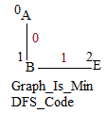
 |  |  |  |  |  |  |  | 0 | (0,2,A,0,B) | NULL | get_forward_rmpath |  | (0,1,A,0,B)
 |  |  |  |  |  |  |  | 1 | (0,1,A,0,B) | NULL |  |  | (0,2,A,0,C)
 |  |  |  |  |  |  |  | 2 | (3,0,A,0,B) | NULL |  |  | (0,4,A,0,E) |  | ====>DFS_Code_Min: (0,1,A,0,B)
 |  |  |  |  |  |  |  | Embeddings cạnh AB |  |  |  |  | (3,1,A,0,E) |  | Gọi hàm Project_Is_Min(các embeddings của AB)
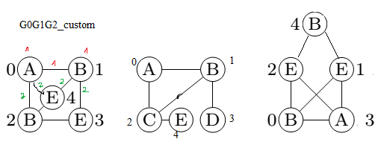
 |  |  |  |  |  |  |  |  |  |  |  |  | (3,2,A,0,E) |  | DFS_Code_Min.buildRMPath(): là cạnh 0 của DFS_Code
 |  |  |  |  |  |  |  |  |  |  |  |  | (1,2,B,0,C) |  | minLabel: 0
 |  |  |  |  |  |  |  |  |  |  |  |  | (1,3,B,0,D) |  | maxtoc: 1
 |  |  |  |  |  |  |  |  |  |  |  |  | (1,3,B,0,E) | Chúng ta xét cạnh BE
 |  |  |  |  |  |  |  |  |  |  |  |  | (1,4,B,0,E) | Đưa BE vào DFS_CODE
 |  |  |  |  |  |  |  |  |  |  |  |  | (2,3,B,0,E) | Sup(BE)=2 >=minsup
 |  |  |  |  |  |  |  |  |  |  |  |  | (2,4,B,0,E) | ismin(BE)?
 |  |  |  |  |  |  |  |  |  |  |  |  | (0,1,B,0,E) | Graph_Is_Min(DFS_CODE)
 |  |  |  |  |  |  |  |  |  |  |  |  | (0,2,B,0,E)
 |  |  |  |  |  |  |  |  |  |  |  |  | Các mở rộng của embeddings AB

CreateEmbedding
Để tạo embedings chúng ta cần d_ValidExtension
d_ValidExtension | Extract the valid extensions
index | 0 | 1 | 2 | 3 | 4 | 5 | 6 | 7 | 8 | 9 | 10 | 11 | 12 | 13 | 14 | 15
vgi | 0 | 0 | 1 | 1 | 2 | 2 | 5 | 5 | 6 | 6 | 7 | 10 | 10 | 13 | 13 | 13
vgj | 1 | 2 | 3 | 4 | 3 | 4 | 6 | 7 | 7 | 8 | 9 | 11 | 12 | 10 | 11 | 12
li | A | A | B | B | B | B | A | A | B | B | C | B | B | A | A | A
lj | B | B | E | E | E | E | B | C | C | D | E | E | E | B | E | E
AB | 1 | 1 | 0 | 0 | 0 | 0 | 1 | 0 | 0 | 0 | 0 | 0 | 0 | 1 | 0 | 0
scan | 0 | 1 | 2 | 2 | 2 | 2 | 2 | 3 | 3 | 3 | 3 | 3 | 3 | 3 | 4 | 4

Chúng ta chỉ giữ lại những DFS_CODE nào thoả minsup để kiểm tra min(DFS_CODE) nếu thoả min(DFS_CODE) thì xây dựng embedding cho pattern đó.
Ban đầu chúng ta thu được những DFS_CODE chỉ có 1 cạnh thì không cần phải kiểm tra min(DFS_CODE) vì nó là thoả min(DFS_CODE). Chúng ta chỉ cần tìm và xây dựng embedding cho DFS_CODE chỉ có 1 cạnh.
Để xây dựng embedding cho DFS_CODE, chúng ta cần:
1. d_ValidExtension: mảng lưu trữ tất cả các mở rộng hợp lệ.
2. Mở rộng thoả minsup
Duyệt qua các mở rộng thoả minSup
Tương ứng với mỗi mở rộng, tìm xem cạnh đó có trong d_ValidExtension hay không? Nếu có thì cập nhật (vgi,vgj) vào Q1 và Q2 tương ứng tại vị trí scan[index]
Tạo Q1 và Q2 có kích thước như sau: Nếu phần tử cuối cùng của d_validExtension là AB thì kích thước của Q1 là scan[last_index]=scan[15]=4, ngược lại thì scan[last_index]+1=scan[15]+1=3+1=4
cột idx của Q1: luôn nhận giá trị là -1 để biểu diễn đỉnh root của pattern
cột idx của Q2: nhận giá trị của scan[index] biểu diễn quan hệ với đỉnh vid ở Q1 tại vị trí Q1[scan[index]].
 | Q1 |  |  | Q2
index | idx | vid | index | idx | vid
0 | -1 | 0 | 0 | 0 | 1
1 | -1 | 0 | 1 | 1 | 2
2 | -1 | 5 | 2 | 2 | 6
3 | -1 | 13 | 3 | 3 | 10

StoreEmbeddingInGPU
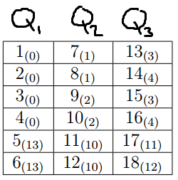
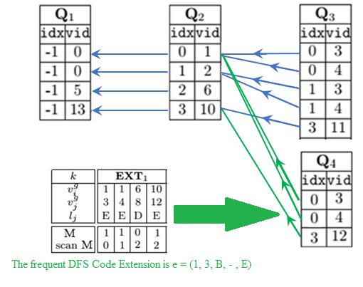
struct struct_Embedding
{
int idx;
int vid;
};
struct struct_Q
{
int _prevQ;
int _size;
struct_Embedding *d_arr_Q;
};
 |  |  |  |  | m=3
 |  |  |  |  | |Q1|=6
 |  |  |  |  | V=3*6=18

index | 0 | 1 | 2 | 3 |  | 8 | 9 | 10 | 11 | 12 | 13 | 14 | 15 | 16 | 17 | 18
struct_Q *device_arr_Q; | device_arr_Q[0] | device_arr_Q[1] | device_arr_Q[2] | device_arr_Q[3]
struct_Embedding *d_arr_Q; | inside struct_Q { _prevQ=-1; _size=4; d_arr_Q; } | inside struct_Q { _prevQ=0; _size=4; d_arr_Q; } | inside struct_Q { _prevQ=-1; _size=5; d_arr_Q; } | inside struct_Q { _prevQ=1; _size=3; d_arr_Q; }
 | <-1,0> | <0,1> | <0,3> | <0,3>
 | <-1,0> | <1,2> | <0,4> | <0,4>
 | <-1,5> | <2,6> | <1,3> | <3,12>
 | <-1,13> | <3,10> | <1,4>
 |  |  | <3,11>

FindExtensionOfAllEmbedding
threadID | 0 | 1 | 2 | 3 | 4 | 5 | 6 | 7 | 8 | 9 | 10 | 11 | 12 | 13 | 14 | 15 | 16 | 17

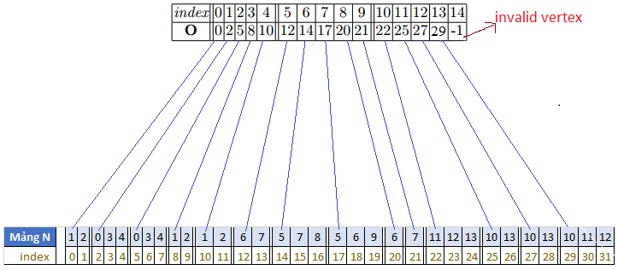

minsup | 2
index | 0 | 1
device_arr_Q | Q1 | Q2
lastColumn | 1
RMPath | 0 | 1
maxDegree_vid | 3
 | 0 | 1 | 2 | 3 | 4 | 5 | 6 | 7 | 8 | 9 | 10 | 11
d_arr_V | 0 | 1 | 0 | 1 | 0 | 0 | 0 | 1 | 0 | 0 | 1 | 1 | m:--> | 3
Q1.vid | 0 |  |  | 0 |  |  | 5 |  |  | 13 |  |  | thread i:--> | 0 | 1 | 2 | 3 | 4
Embedding | (0,1) |  |  | (0,2) |  |  | (5,6) |  |  | (13,10) |  |  | fromIndex_V:--> | 0 | 3 | 6 | 9
Q1.vid->to | 1 | 2 | - | 1 | 2 | - | 6 | 7 | - | 10 | 11 | 12 | toIndex_V:--> | 2 | 5 | 8 | 11
scan d_arr_V | 0 | 0 | 1 | 1 | 2 | 2 | 2 | 2 | 3 | 3 | 3 | 4
Extension's DFS |  | (0,2,0,0,1) |  | (0,2,0,0,1) |  |  |  | (0,2,0,0,2) |  |  | (0,2,0,0,4) | (0,2,0,0,4)
 | 0 | 1 | 2 | 3 | 4
EXT[0] | (0,2,0,0,1) | (0,2,0,0,1) | (0,2,0,0,2) | (0,2,0,0,4) | (0,2,0,0,4) | Extension's DFS
 | 0 | 0 | 5 | 13 | 13 | Vgi
 | 2 | 1 | 7 | 11 | 12 | Vgj
 | Q1[0] | Q2[1] | Q2[2] | Q2[3] | Q2[3] | Pointer of Embedding heading
Boundary | 0 | 1 | 1 | 0 | 0
ScanB | 0 | 0 | 1 | 2 | 2
LiLj | AB | AB | AC | AE | AE
 | 0 | 1 | 2
unique ext | AB | AC | AE
support | AB |  |  | AC |  |  | AE
F | 1 | 0 | 0 | 0 | 1 | 0 | 0 | 0 | 1
 | 0 | 1 | 2 | 0 | 1 | 2 | 0 | 1 | 2
Reduction_F | 1 |  |  | 1 |  |  | 1

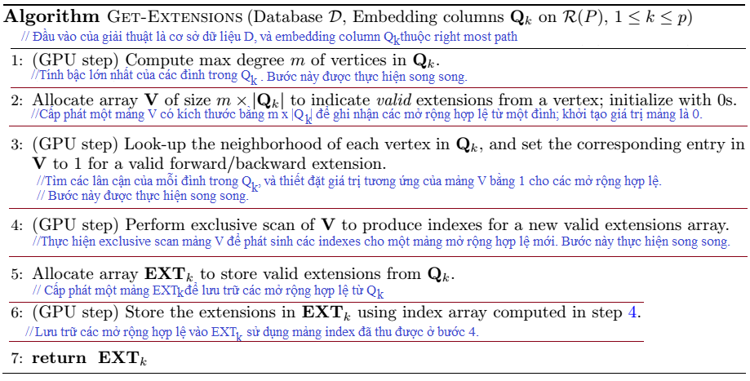
 | 0 | 1 | 2 | 3 | 4 | 5 | 6 | 7 | 8 | 9 | 10 | 11
d_arr_V | 0 | 1 | 1 | 0 | 1 | 1 | 0 | 1 | 1 | 1 | 1 | 0
Q2.vid | 1 |  |  | 2 |  |  | 6 |  |  | 10
Embedding | (0,1) |  |  | (0,2) |  |  | (5,6) |  |  | (13,10)
Q2.vid->to | 0 | 3 | 4 | 0 | 3 | 4 | 5 | 7 | 8 | 11 | 12 | 13
scan d_arr_V | 0 | 0 | 1 | 2 | 2 | 3 | 4 | 4 | 5 | 6 | 7 | 8
Extension's DFS |  | (1,2,1,0,4) | (1,2,1,0,4) |  | (1,2,1,0,4) | (1,2,1,0,4) |  | (1,2,1,0,2) | (1,2,1,0,3) | (1,2,1,0,4) | (1,2,1,0,4)
 | 0 | 1 | 2 | 3 | 4 | 5 | 6 | 7
EXT[1] | (1,2,1,0,4) | (1,2,1,0,4) | (1,2,1,0,4) | (1,2,1,0,4) | (1,2,1,0,2) | (1,2,1,0,3) | (1,2,1,0,4) | (1,2,1,0,4) | Extension's DFS
 | 1 | 1 | 2 | 2 | 6 | 6 | 10 | 10 | Vgi
 | 3 | 4 | 3 | 4 | 7 | 8 | 11 | 12 | Vgj
 | Q2[0] | Q2[0] | Q2[1] | Q2[1] | Q2[2] | Q2[2] | Q2[3] | Q2[3] | Pointer of Embedding heading
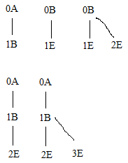
Boundary | 0 | 0 | 0 | 1 | 0 | 1 | 0 | 0
ScanB | 0 | 0 | 0 | 0 | 1 | 1 | 2 | 2
LiLj | BE | BE | BE | BE | BC | BD | BE | BE
M | 1 | 1 | 1 | 1 | 0 | 0 | 1 | 1
scan_M | 0 | 1 | 2 | 3 | 4 | 4 | 4 | 5
 | Q3
 | idx | vid | index
 | 0 | 3 | 0
 | 0 | 4 | 1
 | 1 | 3 | 2
 | 1 | 4 | 3
 | 3 | 11 | 4
 | 3 | 12 | 5

 | 0 | 1 | 2
unique ext | BC | BD | BE
support | BC |  |  | BD |  |  | BE
F | 0 | 1 | 0 | 0 | 1 | 0 | 1 | 0 | 1
 | 0 | 1 | 2 | 0 | 1 | 2 | 0 | 1 | 2
Reduction_F | 1 |  |  | 1 |  |  | 2

 |  |  |  |  |  |  | Chỉ có BE là thoả minsup
 |  |  |  |  |  |  | Tiếp theo ta kiểm tra xem BE có phải là minDFScode
 |  |  |  |  |  |  | Nếu thoả minDFScode thì xây dựng Embeddings cho BE
 |  |  |  |  |  |  |  | Duyệt qua EXT[1] để trích ra các embedding BE
minsup | 2 |  |  |  |  |  |  | Sau khi xây dựng xong embeddings
index | 0 | 1 | 2 |  |  |  |  | thì chúng ta lặp lại để khai thác hết mọi frequent subgraph
device_arr_Q | Q1 | Q2 | Q3
lastColumn | 2
RMPath | 0 | 1 | 2
maxDegree_vid | 2
 | 0 | 1 | 2 | 3 | 4 | 5 | 6 | 7 | 8 | 9 | 10 | 11
d_arr_V | 0 | 1 | 0 | 1 | 1 | 0 | 1 | 0 | 0 | 1 | 0 | 1
Q3.vid | 3 |  | 4 |  | 3 |  | 4 |  | 11 |  | 12
Embedding | (0,1,3) |  | (0,1,4) |  | (0,2,3) |  | (0,2,4) |  | (13,10,11) |  | (13,10,12)
Q3.vid->to | 1 | 2 | 1 | 2 | 1 | 2 | 1 | 2 | 10 | 13 | 10 | 13
scan d_arr_V | 0 | 0 | 1 | 1 | 2 | 3 | 3 | 4 | 4 | 4 | 5 | 5
Extension's DFS |  | (2,3,4,0,1) |  | (2,3,4,0,1) | (2,3,4,0,1) |  | (2,3,4,0,1) |  |  | (2,0,4,0,0) |  | (2,0,4,0,0)
(Li,Lj) |  | EB |  | EB | EB |  | EB |  |  | EA |  | EA

 | 0 | 1 | 2 | 3 | 4 | 5
EXT[3] | (2,3,4,0,1) | (2,3,4,0,1) | (2,3,4,0,1) | (2,3,4,0,1) | (2,0,4,0,0) | (2,0,4,0,0) | Extension's DFS
 | 3 | 4 | 3 | 4 | 11 | 12 | Vgi
 | 2 | 2 | 1 | 1 | 13 | 13 | Vgj
 | Q3[0] | Q3[1] | Q3[2] | Q3[3] | Q3[4] | Q3[5] | Pointer of Embedding heading
Boundary | 0 | 0 | 0 | 1 | 0 | 0
ScanB | 0 | 0 | 0 | 0 | 1 | 1
LiLj | EB | EB | EB | EB | EA | EA
M | 1 | 1 | 1 | 1 | 0 | 0
scan_M | 0 | 1 | 2 | 3 | 4 | 4
 | Q4
 | idx | vid | index

 | 0 | 1
unique ext | EA | EB
support | EA |  | EB
F | 0 | 1 | 1 | 0
index_F | 0 | 1 | 0 | 1
Reduction_F | 1 |  | 1

 | 0 | 1 | 2 | 3 | 4 | 5 | 6 | 7 | 8 | 9 | 10 | 11 | 12 | 13 | 14 | 15 | 16 | 17
d_arr_V | 0 | 0 | 1 | 0 | 1 | 0 | 0 | 0 | 1 | 0 | 1 | 0 | 0 | 1 | 0 | 1 | 0 | 0
Q2.vid | 1 |  |  | 1 |  |  | 2 |  |  | 2 |  |  | 10 |  |  | 10
Embedding | (0,1,3) |  |  | (0,1,4) |  |  | (0,2,3) |  |  | (0,2,4) |  |  | (13,10,11) |  |  | (13,10,12)
Q2.vid->to | 0 | 3 | 4 | 0 | 3 | 4 | 0 | 3 | 4 | 0 | 3 | 4 | 11 | 12 | 13 | 11 | 12 | 13
scan d_arr_V | 0 | 0 | 0 | 1 | 1 | 2 | 2 | 2 | 2 | 3 | 3 | 4 | 4 | 4 | 5 | 5 | 6 | 6
Extension's DFS |  |  | (1,3,1,0,4) |  | (1,3,1,0,4) |  |  |  | (1,3,1,0,4) |  | (1,3,1,0,4) |  |  | (1,3,1,0,4) |  | (1,3,1,0,4)

 | 0 | 1 | 2 | 3 | 4 | 5
EXT[1] | (1,3,1,0,4) | (1,3,1,0,4) | (1,3,1,0,4) | (1,3,1,0,4) | (1,3,1,0,4) | (1,3,1,0,4) | Extension's DFS
 | 1 | 1 | 2 | 2 | 10 | 10 | Vgi
 | 4 | 3 | 4 | 3 | 12 | 11 | Vgj
 | Q3[0] | Q3[1] | Q3[2] | Q3[3] | Q3[4] | Q3[5] | Pointer of Embedding heading
Boundary | 0 | 0 | 0 | 1 | 0 | 0
ScanB | 0 | 0 | 0 | 0 | 1 | 1
LiLj | BE | BE | BE | BE | BE | BE
M | 1 | 1 | 1 | 1 | 1 | 1
scan_M | 0 | 1 | 2 | 3 | 4 | 5

 | Q4
 | idx | vid | index
 |  | 4 | 0
 |  | 3 | 1
 |  | 4 | 2
 |  | 3 | 3
 |  | 12 | 4
 |  | 11 | 5

 | 0
unique ext | BE
support | BE
F | 1 | 1
index_F | 0 | 1
Reduction_F | 2

1. Biết được |R(P)| và |Qp| --> xác định được số lượng thread cần cấp phát là : |R(P)|* |Qp|.
Hỏi: Làm sao biết được thread đó sẽ xử lý vertex nào và embedding của vertex đó là gì?
Trả lời: Với cách tổ chức dữ liệu như hiện tại nếu muốn biết thread đó sẽ xử lý phần tử nào trong column Q nào thì chỉ còn cách là lần ngược từ Qp trở về trước mà thôi.
Hỏi: Làm sao để biết đỉnh đó có thuộc embedding hay không?
Trả lời: phải lấy đỉnh đó để xét với tất cả các đỉnh trên Embedding. Nếu vậy thì phải duyệt qua tất cả các đỉnh trên Embedding để so sánh. Nếu như embedding có quá nhiều đỉnh thì việc so sánh tuần tự như vậy sẽ làm giảm hiệu năng khai thác. Nếu có cách nào đó chỉ cần 1 bước là có thể biết được thì sẽ tốt hơn.
Giải thuật
B1. Xét xem đỉnh đang mở rộng thuộc đồ thị nào, rồi khởi tạo một đồ thị history có kích thước giống với đồ thị đó. Sau đó khởi tạo cho các giá trị của đồ thị là 0 (ý muốn nói đỉnh, cạnh chưa thuộc embedding)
B2. Duyệt qua embedding, những đỉnh và cạnh nào thuộc embedding thì bậc lên là 1 tại vị trí tương ứng trên History. Nếu thuộc right most path thì bậc lên là 2.
B3. Sử dụng đồ thị History này để xét tính hợp lệ của đỉnh hoặc cạnh khi mở rộng.
B4. Nếu một mở rộng là phổ biến thì lập tức cập nhật lại History của nó còn không thì giải phóng bộ nhớ cho History
Phân tích cụ thể
Do Q3 có 6 embeddings ==> chúng ta xây dựng 6 history có kích thước d_HO, d_HN và d_HLO, d_HLN giống với đồ thị tương ứng. Ở đây, ta chỉ dựa vào id và nhãn cạnh nên chúng ta không cần xây dựng d_HLO.
Hỏi: Làm sao chúng ta biết đỉnh đang xét thuộc embedding nào để so sánh đúng History?
Trả lời: Dựa vào thread i ta có thể biết được nó thuộc embedding nào và so sánh với History phù hợp.
Hỏi: Các History được lưu trữ như thế nào trên GPU?
Trả lời: Việc xử lý dữ liệu theo từng cột và luôn cần dùng đến tất cả các History. Do đó, nên tổ chức History thành mảng gọi là d_History, mỗi phần tử của d_History là một struct gồm 3 thành phần d_HO, d_HN, và d_HLN. Hoặc có thể là 3 mảng phân biệt.
 | 0 | 1 | 2 | 3 | 4 | 5 | 6 | 7 | 8 | 9 | 10 | 11 | 12 | 13 | 14 | 15 | 16 | 17
d_arr_V | 1 | 0 | 0 | 1 | 0 | 0 | 1 | 0 | 0 | 1 | 0 | 0 | 1 | 0 | 0 | 1 | 0 | 0
Q1.vid | 0 |  |  | 0 |  |  | 0 |  |  | 0 |  |  | 13 |  |  | 13
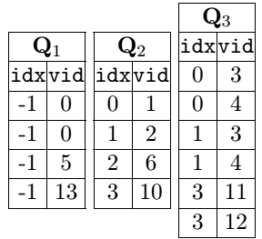
Embedding | (0,1,3) |  |  | (0,1,4) |  |  | (0,2,3) |  |  | (0,2,4) |  |  | (13,10,11) |  |  | (13,10,12)
Q1.vid->to | 2 | - | - | 2 | - | - | 1 | - | - | 1 | - | - | 12 | - | - | 11 | - | -
scan d_arr_V | 0 | 1 | 1 | 1 | 2 | 2 | 2 | 3 | 3 | 3 | 4 | 4 | 4 | 5 | 5 | 5 | 6 | 6
Extension's DFS | (0,3,0,0,1) |  |  | (0,3,0,0,1) |  |  | (0,3,0,0,1) |  |  | (0,3,0,0,1) |  |  | (0,3,0,0,4) |  |  | (0,3,0,0,4)

|R(P)| = n = 3
|Qp|= m = 6
Có 18 threads i

 |  | R[0] |  |  |  |  |  | R[1] |  |  |  |  |  | R[2]
0 | 1 | 2 | 3 | 4 | 5 | 6 | 7 | 8 | 9 | 10 | 11 | 12 | 13 | 14 | 15 | 16 | 17

0 | 0.16666666667 | 0.33333333333 | 0.5 | 0.66666666667 | 0.83333333333 | 1 | 1.1666666667 | 1.3333333333 | 1.5 | 1.6666666667 | 1.8333333333 | 2 | 2.1666666667 | 2.3333333333 | 2.5 | 2.6666666667 | 2.8333333333 | chia m=6
0 | 0 | 0 | 0 | 0 | 0 | 1 | 1 | 1 | 1 | 1 | 1 | 2 | 2 | 2 | 2 | 2 | 2 | lấy nguyên: device_arr_Q[nguyên]
0 | 0 | 0 | 0 | 0 | 0 | 6 | 6 | 6 | 6 | 6 | 6 | 12 | 12 | 12 | 12 | 12 | 12 | m*nguyên
0 | 1 | 2 | 3 | 4 | 5 | 0 | 1 | 2 | 3 | 4 | 5 | 0 | 1 | 2 | 3 | 4 | 5 | i - (m*nguyên): device_arr_Q[nguyên].d_arr_Q[i-m*nguyên]

AssignThreadForEmbedding
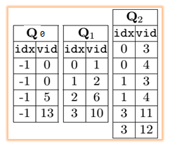
 | Giả sử chúng ta có 6 embeddings, mỗi embedding có dH tương ứng của nó. Làm sao để phân các thread vào đúng đỉnh (vid) và embedding dH[i] của nó
 | dH[i] | i=0 | i=1 | i=2 | i=3 | i=4 | i=5 | RMPath[i]
 | Q2 | (prevQ,indexPrevQ) 0 | (prevQ,indexPrevQ) 1 | (prevQ,indexPrevQ) 2 | (prevQ,indexPrevQ) 3 | (prevQ,indexPrevQ) 4 | (prevQ,indexPrevQ) 5 | Q2
 | Q1 | 6 | 7 | 8 | 9 | 10 | 11 | Q1
device_arr_Q | Q0 | 12 | 13 | 14 | 15 | 16 | 17 | Q0

 |  | Lấy threadID mod với số lượng embedding thì sẽ biết được
 |  | Dựa vào RMPath để biết được Q nào cần được xử lý, và dựa vào idx của Q[i] để biết cần xử lý dòng nào trong Q[i-1]
 |  | Duyệt ngược từ Q cuối lên Q0
ThreadID |  | R[2]=Q2 |  |  |  |  |  | R[1]=Q1 |  |  |  |  |  | R[0]=Q0 |  |  |  | <==:got it
0 | 1 | 2 | 3 | 4 | 5 | 6 | 7 | 8 | 9 | 10 | 11 | 12 | 13 | 14 | 15 | 16 | 17 | <==:got it
0 | 1 | 2 | 3 | 4 | 5 | 0 | 0 | 1 | 1 | 3 | 3 | 0 | 0 | 1 | 1 | 3 | 3 | <==:idx KHÔNG THỂ CÓ IDX MỘT CÁCH SONG SONG
Q2[0] | Q2[1] | Q2[2] | Q2[3] | Q2[4] | Q2[5] | Q1[0] | Q1[0] | Q1[1] | Q1[1] | Q1[3] | Q1[3] | Q0[0] | Q0[0] | Q0[1] | Q0[1] | Q0[3] | Q0[3] | Làm sao để có idx một cách song song?
0 | 1 | 2 | 3 | 4 | 5 | 0 | 1 | 2 | 3 | 4 | 5 | 0 | 1 | 2 | 3 | 4 | 5

i = threadIdx.x + blockDim.x * blockIdx.x;

